Instrucciones
HERRAMIENTA DE IDENTIFICACIÓN DE SIMBIOSIS INDUSTRIAL: INSTRUCCIONES
START
RAZÓN DE LA HERRAMIENTA

La simbiosis industrial involucra a industrias, tradicionalmente separadas, en un enfoque colectivo de ventaja competitiva que involucra el intercambio físico de materiales, energía, agua o subproductos (Chertow, 2000). La simbiosis industrial a menudo se ocupa del uso de un desecho previamente dispuesto (como sólido, líquido, gas) de una instalación por otra instalación para producir un subproducto valioso. La identificación de oportunidades de simbiosis industrial se realiza a través de evaluaciones rigurosas, que incluyen el análisis de entradas o salidas de la industria, discusiones con la administración del parque y las empresas, talleres de identificación de oportunidades y revisión de escritorio de experiencias internacionales. Todos estos son métodos valiosos que proporcionan un conjunto integral de oportunidades de simbiosis industrial concretas y prácticas para un parque industrial. Antes de realizar evaluaciones detalladas, es útil generar primero una lista indicativa de oportunidades de simbiosis industrial para un parque industrial sin una inversión de tiempo significativa. Por ejemplo, para convencer a la administración del parque y a las empresas sobre las oportunidades potenciales y crear un interés y compromiso para realizar evaluaciones detalladas.

OBJETIVOS DE LA HERRAMIENTA

El objetivo de la herramienta es apoyar la identificación de oportunidades de simbiosis industrial (subproductos e intercambios de residuos) entre empresas. Esta herramienta se puede utilizar en parques industriales existentes (brownfields) para proporcionar a los interesados ​​una indicación de las oportunidades de simbiosis relacionadas con las empresas que operan en el parque. Alternativamente, la herramienta se puede utilizar para nuevos parques industriales (greenfields) para resaltar la posible simbiosis industrial entre las empresas que se ubican en el parque y, por lo tanto, ayudar en la planificación de infraestructuras y servicios públicos para permitir estas conexiones.

PASOS E INSTRUCCIONES

La herramienta está diseñada para ser utilizada por agencias de desarrollo internacionales (por ejemplo, miembros del personal de la ONUDI como parte de proyectos PEI) y proveedores de servicios (por ejemplo, Centros Nacionales de Producción más Limpia) que trabajan con parques industriales en sus países. Por ejemplo, la herramienta se puede utilizar en un taller de identificación de oportunidades con la administración del parque y / o empresas arrendatarias. Además, la herramienta puede ser utilizada por representantes industriales que estén interesados ​​en el desarrollo de simbiosis industrial. Sin embargo, se recomienda ayudarlos cuando se trata de la implementación práctica de las oportunidades. Esta herramienta se beneficiará de las experiencias de los usuarios. No dude en informar a la ONUDI acerca de las oportunidades de simbiosis industrial que esta herramienta aún no ha capturado. Tu contribución es muy bienvenida. Los datos de contacto de la ONUDI para los parques ecoindustriales se encuentran en la parte inferior de esta hoja de trabajo, ¡gracias!

 | ENFOQUES EN LA HERRAMIENTA |  |  | INSTRUCCIONES DETALLADAS |  |  |  | APROXIMADO TIEMPO DE COMPLETAR

 | ENFOQUE 1 |  |  | La hoja de trabajo "Buscar subproducto" se utiliza para identificar posibles oportunidades de simbiosis industrial basadas en la selección de un subproducto o desecho específico. Por ejemplo, la hoja de trabajo puede informarle qué industria puede estar interesada en utilizar yeso derivado. La hoja de trabajo también le informa si ya se implementó un intercambio de subproductos similar en otras partes del mundo. Solo necesita realizar la selección de búsqueda en "Subproducto o desecho". Otras celdas se rellenan automáticamente. Las celdas de esta hoja de trabajo no se pueden modificar, pero los resultados de la selección y las opciones de simbiosis industrial resultantes se pueden copiar o pegar.

BUSCAR SUBPRODUCTOS O RESIDUOS

 |  |  |  |  |  |  |  | La inversión de tiempo está sujeta al nivel de detalle deseado | Análisis sencillo | Análisis minucioso

 |  |  |  |  |  |  |  | Experto / consultor | 0.5 día-persona | 1 día-persona

 |  |  |  |  |  |  |  | Administración del parque / empresas inquilinas | 0.25 día-persona | 0.5 día-persona

 |  |  |  |  |  |  |  | Lugar donde se puede emprender el trabajo | El trabajo se puede realizar en la oficina del experto. La simbiosis industrial identificada debe consolidarse con la administración del parque o las empresas arrendatarias.

 | ENFOQUE 2 |  |  | La hoja de trabajo "Buscar por empresa" se utiliza para identificar posibles opciones de simbiosis industrial basadas en la selección de un tipo de empresa específico. Según la selección, la hoja de trabajo genera una lista de entradas y salidas relacionadas con un tipo de empresa específico, así como una lista de industrias con interés potencial para crear simbiosis industrial. Por ejemplo, la hoja de trabajo puede informarle sobre materias primas alternativas y posibles reutilizaciones de los subproductos o desechos de una planta de cemento. La hoja de trabajo también le informa si ya se implementó un intercambio de subproductos similar en otras partes del mundo. Solo necesita realizar la selección de búsqueda en "Seleccionar una empresa". Otras celdas se rellenan automáticamente. Las celdas de esta hoja de trabajo no se pueden modificar, pero los resultados de la selección de la compañía y las opciones de simbiosis industrial resultantes se pueden copiar o pegar.

BUSCAR POR EMPRESA
 |  |  |  |  |  |  |  | Referencias de apoyo con información detallada. se puede encontrar en la hoja de trabajo "Referencias"

REERENCIAS

EJEMPLO DE APLICACIÓN PRÁCTICA

 |  |  | Capacitación en parques ecoindustriales en Vietnam |  |  |  | Lessons learnt from tool application

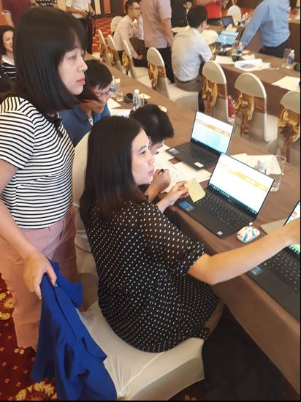
 |  |  | La ONUDI proporcionó capacitación sobre el desarrollo y la implementación de parques eco industriales a funcionarios de gestión de parques y gubernamentales en Vietnam (julio de 2019). Los temas de la capacitación abarcaron, entre otros, la identificación, desarrollo e implementación de simbiosis industrial. La herramienta de identificación de simbiosis industrial se utilizó como ejercicio interactivo durante el entrenamiento. Los participantes utilizaron la herramienta para identificar oportunidades de simbiosis en las tres zonas industriales piloto del proyecto GEF de ONUDI en parques eco industriales (por ejemplo, Khanh Phu IZ, Hoa Khanh IZ y Tra Noc 1 & 2 IZ). El ejercicio ayudó a identificar oportunidades concretas de simbiosis industrial para las tres zonas industriales. |  |  |  | • La herramienta es valiosa para identificar un conjunto inicial de oportunidades de simbiosis industrial (referidas como opciones "punta del iceberg" durante la capacitación). Esta evaluación inicial ayuda a determinar las próximas actividades para desarrollar oportunidades prometedoras (por ejemplo, seguimiento con empresas, estudios de viabilidad) e identificación de oportunidades de simbiosis adicionales a través de un análisis más detallado. • El uso de la herramienta creó una discusión entre los usuarios sobre las sinergias industriales que no se incluyeron en la herramienta (por ejemplo, servicios compartidos, sinergias de la cadena de suministro). En otras palabras, el uso de la herramienta ayudó a crear una mentalidad para pensar "fuera del molde" y generó un entendimiento de que todas las empresas son parte de un ecosistema industrial más amplio.

OTRAS LECTURAS

Manual ONUDI de Caja de herramientas de PEI |  |  |  |  |  | Manual de profesionales para Impleentar PEI |  | Manual de Implementación de los PEI
Manual for UNIDO Toolbox on Eco-Industrial Parks |  |  |  |  | A Practitioner's Handbook For EIPs - Section 3: EIPs and industrial symbiosis |  |  | Implementation Handbook and Toolbox for Eco-Industrial Parks
(ONUDI 2019) |  |  |  |  |  | (ONUDI, Grupo del Banco Mundial, GIZ y MOTIE 2018) |  | (ONUDI, 2017)
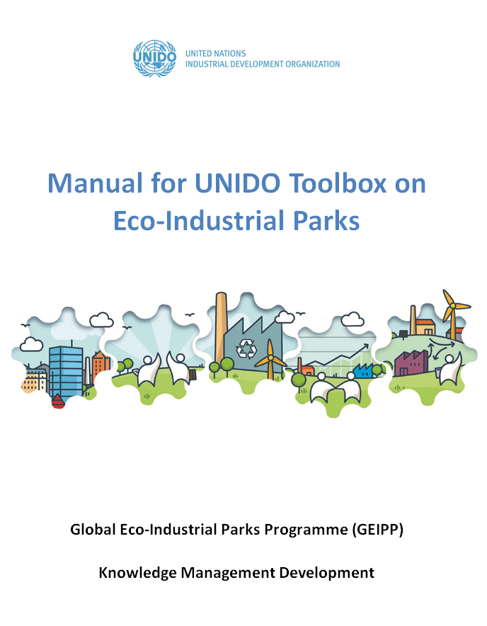
Haga clic en la imagen para abrir el enlace de la publicación
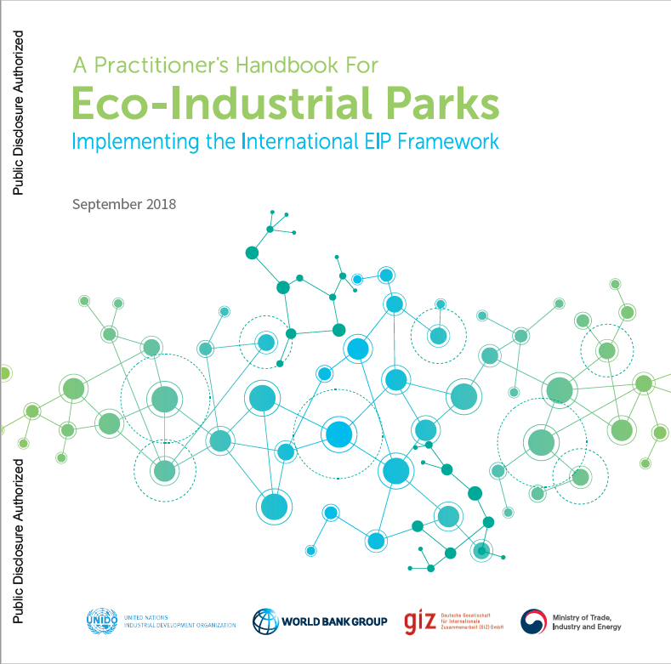
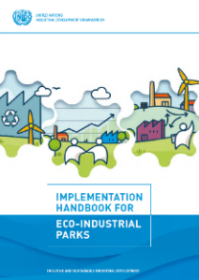

LISTA DE ACRÓMINOS

CO2 |  | Dióxido de carbono
PEI |  | Parques eco Industriales
GEI |  | Gases causantes del efecto invernadero
AI |  | Área industrial
ONUDI |  | Organización de las Naciones Unidas para el Desarrollo Industrial
PTAR |  | Planta de tratamiento de aguas residuales

EIP@unido.org
QUEJAS O SUGERENCIAS

Para preguntas, comentarios o solictudes de información, envíe un correo electrónico a:

Versión de herramienta: V2, abril de 2019

Descargo de responsabilidad: ONUDI no se hace responsable de la aplicación de esta herramienta y sus resultados. La responsabilidad exclusiva de la aplicación de la herramienta recae en el usuario de la herramienta.

1. Buscar por producto
BUSCAR POR EMPRESA
INSTRUCCIONES
REFERENCIAS
Herramienta de identificación de simbiosis industrial de la ONUDI (V2)
IDENTIFICACIÓN DE SIMBIOSIS INDUSTRIAL BUSCAR SUBPRODUCTOS Y RESIDUOS

Haga su selección en "Subproducto o desecho": otras celdas se rellenan automáticamente ...
1. ¡Haga su selección aquí!
2. Este cuadro enumera subproductos similares o nombres alternativos que a veces se usan.
3. ¿Quién podría vender o comprar este subproducto?
Aquí puede encontrar empresas potencialmente interesadas en su subproducto.
4. ¿Más información?
Consulte "Referencias" para enlaces web y artículos académicos.
Subproducto o residuos | Subproductos similares | Proveedores potenciales | Usuarios potenciales | Ejemplos prácticos | Comentarios
Residuos alcohólicos | Aldehído | Industria química | EDAR (PTAR) | Kalundborg | Fuente de carbono para la desnitrificación de bacterias.
 |  | Fabricante de enzimas |  | Ulsan

2. Buscar por empresa
INSTRUCCIONES
BUSCAR SUBPRODUCTOS O RESIDUOS
REFERENCIAS
Herramienta de identificación de simbiosis industrial de la ONUDI (V2)
IDENTIFICACIÓN DE SIMBIOSIS INDUSTRIAL: BUSCAR POR TIPO DE EMPRESA

Entradas potenciales | Entradas alternativas o similares | Proveedores potenciales |  |  | Ejemplos prácticos |  | Comentarios
Vapor (alta temperatura) |  | Central eléctrica de carbón | Planta de energía de gas natural | Incinerador de residuos | Casi en cualquier parte |  | Se deben determinar numerosos ejemplos de productores, presión y temperatura.

4. ¿Más información?
Consulte "Referencias" para enlaces web y artículos académicos.
2. ¿Qué insumos podrías comprar de una compañía vecina?
o
¿Qué insumos podrías vender a una empresa vecina?
3. ¿Qué tipo de empresa podría vender esta entrada como un subproducto?
o
¿Qué tipo de empresa podría estar interesada en comprar este subproducto?
1. Seleccione una empresa
Refinería de petróleo

Salidas potenciales | Salidas alternativas o similares | Usuarios potenciales |  |  | Ejemplos prácticos |  | Comentarios
Tiosulfato de amonio | Sulfato de amonio | Industria de fertilizantes |  |  | Kalundborg
Gas combustible | Gas natural | Planta termal de energía | Fabricante de placas de yeso |  | Kalundborg | Kwinana | lternativo a la quema
Coque de petróleo | Coque de petróleo | Fábrica de cemento y construcción |  |  | Eclépens | Styria
Azufre (elemental) |  | Industria química | Refinería de níquel |  | Kwinana

3. Referencias
BUSCAR SUBPRODUCTOS O RESIDUOS
INSTRUCCIONES
BUSCAR POR EMPRESA
REFERENCIAS
Herramienta de identificación de simbiosis industrial de la ONUDI (V2)
REFERENCIAS

Choctaw (United States):
(1) Zhang, Y., H. Zheng, H. Shi, X. Yu, G. Liu, M. Su, Y. Li, and Y. Chai. 2016. Network analysis of eight industrial symbiosis systems. Frontiers of Earth Science 10(2): 352–365.
(2) Potts Carr, A.J., 1998. Choctaw Eco-Industrial Park: an ecological approach to industrial land-use planning and design. Landsc. Urban Plan. 42, 239–257. https://doi.org/10.1016/S0169-2046(98)00090-5
Eclépens (Cement factory, Switzerland):
(1) Holcim. 2017. Holcim Schweiz - Ihr Partner für Zement, Kies und Beton http://www.holcim.ch/ (Accessed on September 2017)
Guangxi Guitang (State company, China):
(1) Zhang, Y., H. Zheng, H. Shi, X. Yu, G. Liu, M. Su, Y. Li, and Y. Chai. 2016. Network analysis of eight industrial symbiosis systems. Frontiers of Earth Science 10(2): 352–365.
(2) Zhu, Q., Lowe, E.A., Wei, Y., Barnes, D., 2007. Industrial Symbiosis in China: A Case Study of the Guitang Group. J. Ind. Ecol. 11, 31–42. https://doi.org/10.1162/jiec.2007.929
Kalundborg (Denmark):
(1) Jacobsen, N.B. 2006. Industrial Symbiosis in Kalundborg, Denmark: A Quantitative Assessment of Economic and Environmental Aspects. Journal of Industrial Ecology 10(1–2): 239–255.
(2) Valero, A., S. Usón, and J. Costa. 2012. Exergy analysis of the industrial symbiosis model in Kalundborg. Proceedings of ECOS.
Kawasaki (Eco-town programm, Japan):
(1) Dong, L., F. Gu, T. Fujita, Y. Hayashi, and J. Gao. 2014. Uncovering opportunity of low-carbon city promotion with industrial system innovation: Case study on industrial symbiosis projects in China. Energy Policy 65: 388–397.
(2) Hashimoto, S., T. Fujita, Y. Geng, and E. Nagasawa. 2010. Realizing CO2 emission reduction through industrial symbiosis: A cement production case study for Kawasaki. Resources, Conservation and Recycling 54(10): 704–710.
(3) Van Berkel, R., T. Fujita, S. Hashimoto, and M. Fujii. 2009. Quantitative assessment of urban and industrial symbiosis in Kawasaki, Japan.
Kwinana Industrial Area, Western Australia(Australia):
(1) Van Beers, D., G. Corder, A. Bossilkov, and R. van Berkel. 2007. Industrial symbiosis in the Australian minerals industry - The cases of Kwinana and Gladstone. Journal of Industrial Ecology 11(1).
(2) Van Beers, D. 2009. Application of the cleaner production framework to the development of regional synergies in heavy industrial areas: a case study of Kwinana (Western Australia). Perth, Australia: Curtin University of Technology.
Liuzhou (circular economy industrial park, China)
(1) Dong, L., F. Gu, T. Fujita, Y. Hayashi, and J. Gao. 2014. Uncovering opportunity of low-carbon city promotion with industrial system innovation: Case study on industrial symbiosis projects in China. Energy Policy 65: 388–397.
Not specified (e.g. biorefineries)
(1) Martin, M., N. Svensson, M. Eklund, and J. Fonseca. 2012. Production synergies in the current biofuel industry: opportunities for development. Biofuels 3(5): 545–554.
(2) Meylan, F.D., V. Moreau, and S. Erkman. 2015. CO2 utilization in the perspective of industrial ecology, an overview. Journal of CO2 Utilization 12: 101–108.
Shandong (Province, PR China):
(1) Dong, L., F. Gu, T. Fujita, Y. Hayashi, and J. Gao. 2014. Uncovering opportunity of low-carbon city promotion with industrial system innovation: Case study on industrial symbiosis projects in China. Energy Policy 65: 388–397.
(2) Liu, C., Côté, R.P., 2015. Controlling chromium slag pollution utilising scavengers: A case of Shandong Province, China. Waste Manag. Res. 33, 363–369.
Styria (Province, Austria)
(1) Zhang, Y., H. Zheng, H. Shi, X. Yu, G. Liu, M. Su, Y. Li, and Y. Chai. 2016. Network analysis of eight industrial symbiosis systems. Frontiers of Earth Science 10(2): 352–365.
Tianjin (economic-technological development area, PR China):
(1) Shi, H., M. Chertow, and Y. Song. 2010. Developing country experience with eco-industrial parks: a case study of the Tianjin Economic-Technological Development Area in China. Journal of Cleaner Production 18(3): 191–199.
Ulsan
(1) Behera, S.K., J.-H. Kim, S.-Y. Lee, S. Suh, and H.-S. Park. 2012. Evolution of ‘designed’ industrial symbiosis networks in the Ulsan Eco-industrial Park: ‘research and development into business’ as the enabling framework. Journal of Cleaner Production 29–30: 103–112.

